Sheet1
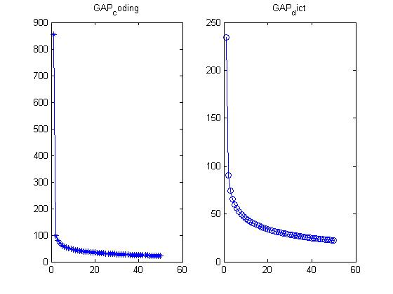
2015.4.24测试结果记录
lambda = 0.005 | Iterations = 15,50,30,10,20
dictnums | 1 | 2 | 3 | 4 | 5 | 6 | 7 | 8 | 9 | 10 | average
70*2 | 0.575 | 0.60975609756 | 0.41463414634 | 0.41463414634 | 0.675 | 0.425 | 0.475 | 0.425 | 0.45 | 0.575 | 0.50390243902
 |  | 0.48780487805
 |  | 0.58536585366
 |  | 0.58536585366
 |  | 0.58536585366

90*2 | 0.525 | 0.56097560976 | 0.70731707317 | 0.41463414634 | 0.425 | 0.425 | 0.475 | 0.525 | 0.3 | 0.5 | 0.48579268293
110*2 | 0.4 | 0.41463414634 | 0.41463414634 | 0.41463414634 | 0.425 | 0.425 | 0.425 | 0.375 | 0.425 | 0.4 | 0.4118902439
130*2 | 0.4 | 0.41463414634 | 0.41463414634 | 0.43902439024 | 0.475 | 0.425 | 0.425 | 0.425 | 0.6 | 0.4 | 0.44182926829

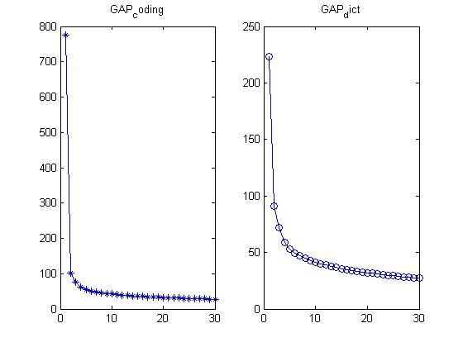

没有进行字典学习，直接进行稀疏分类得到的结果是:
1:0.9115 | 0.675 | 0.78048780488 | 0.73170731707 | 0.80487804878 | 0.725 | 0.575 | 0.6 | 0.675 | 0.6 | 0.575 | 0.67420731707
1.0971:1 | 0.675 | 0.75609756098 | 0.75609756098 | 0.80487804878 | 0.7 | 0.575 | 0.6 | 0.675 | 0.6 | 0.575 | 0.67170731707
1:1 | 0.7 | 0.73170731707 | 0.73170731707 | 0.80487804878 | 0.7 | 0.55 | 0.55 | 0.7 | 0.575 | 0.5 | 0.65432926829

 | 0.4 | 0.46341463415 | 0.41463414634 | 0.68292682927 | 0.475 | 0.425 | 0.425 | 0.575 | 0.6 | 0.575 | 0.50359756098

